全体構成図
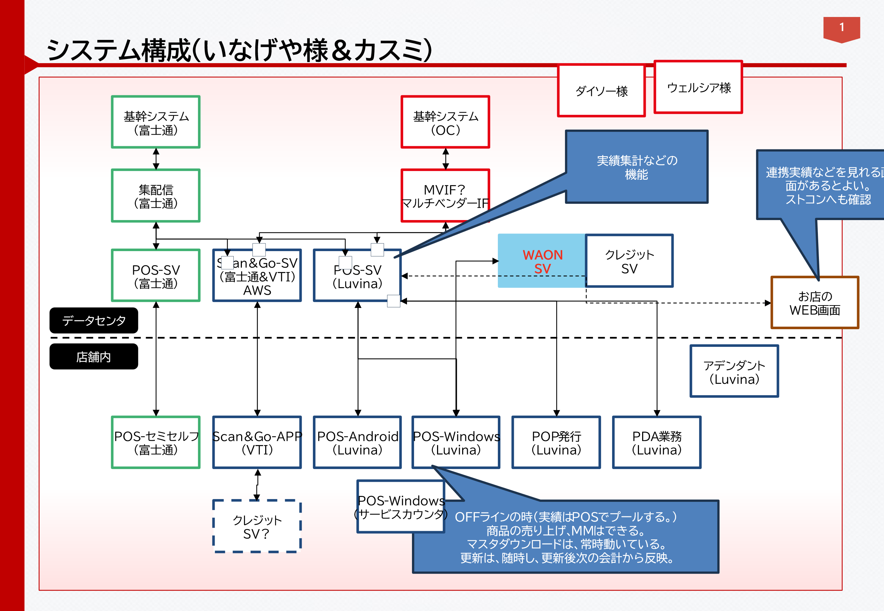
システム名 |  |  | システム種類 |  | 見積 |  | 作成者 | 作成日 | 更新者 | 更新日 | バージョン
セルフPOS |  |  | POSサーバ |  |  |  | XoaLT | 2024-04-26 | XoaLT | 2024-04-26 | 0.10

昨日カテゴリー |  | 機能概要 |  | 項目 |  | 業務フロー | 全体構成図

 | ※30_POSサーバー/システム全体像_POS-SV-20240117.pptx

